Infosheet
Hey Investor,
schön, dass du da bist, und herzlichen Glückwunsch zu deinem Invest-Tool! 🎉
Hier bekommst du in Kürze alle wichtigen Infos zur Bedienung.
✅ Investkalender
Im Investkalender auf Blatt 2 kannst du alle deine Transaktionen ganz individuell eintragen und speichern.
So behältst du jederzeit den Überblick über deine Investments und siehst auf einen Blick, wann du
welche Investition getätigt hast.
✅ Invest-Tool
Mit dem Invest-Tool auf Blatt 3 kannst du deine Investitionen übersichtlich darstellen, vergleichen
und jederzeit weiterentwickeln dank klarer Kennzahlen und anschaulicher Grafiken. Zusätzlich
findest du einen übersichtlichen Kontenplan, in dem du auf einen Blick siehst, wie viel Geld du zur
Verfügung hast und wo deine Investments gerade stehen. Nebenbei hast du noch viele weitere
Funktionen um deine Finanzen ganzheitlich zu tracken.
Tipps zur Nutzung des Invest-Tools
-Alle Zellen, die du nicht bearbeiten musst, sind geschützt, um keine Formeln zu verlieren
-Grün markierte Zellen enthalten Hinweise und können von dir jederzeit bearbeitet werden
-Aktualisiere regelmäßig deine Kontostände um immer auf den aktuellsten Stand zu sein
-Trage deine Einzahlungen immer auf die Verrechnungskonten ein
-Am letzten Tag des Monats erfolgt die Abrechnung
-Trage dafür am Monatsende den Wert aus Zelle B34 in die grün gekennzeichnete Zeile 35 ein
-Trage am Monatsende den aktuellen Wert deiner Investitionen in die jeweilige Assetzeile 30-33 ein
👍🏼 Fertig: Die Kennzahlen und Grafiken werden automatisch ausgewertet!
🔒 Vorteile Premium
✅ spezielle Farbformeln
✅ Assetklasse Humankapital
✅ Alle Kennzahlen
✅ Grafiken, die deine Performance auswerten
✅ Möglichkeit deine Jahresrendite zu vergleichen
✅ aktuelle Aktiencharts über verschiedene Zeiträume
Die Premium-Version kannst du direkt auf Eul-Finance (www.eul-finance.de) erwerben, für noch mehr
Funktionen und Komfort!
Kontakt
Thomas Huber
🦉 www.eul-finance.de
📧 info@eul-finance.de
🔗 https://www.linkedin.com/in/thomas
Viel Spaß mit deinem Invest-Tool und viel Erfolg bei deinen Investitionen!
Finanzielle Grüße
Thomas Huber 🦉
Haftungsausschluss:
Diese Excel-Tabelle dient ausschließlich zu Informationszwecken und zur persönlichen Finanzverwaltung. Sie stellt keine Anlageberatung
oder Finanzberatung dar. Die bereitgestellten Daten und Berechnungen sollen lediglich als Hilfsmittel für die eigene Finanzplanung
dienen und ersetzen keine professionelle Beratung durch Finanzexperten. Der Autor übernimmt keine Haftung für die Richtigkeit,
Vollständigkeit oder Aktualität der Informationen. Es wird empfohlen, sich bei finanziellen Entscheidungen von qualifizierten Fachleuten
beraten zu lassen.
Willkommen zu deinem Invest-Tool!
EUL FINANCE

Investments
Meine Finanzen
Finanzplan/Investitionen
 |  |  |  | Aktien & ETF Kauf | Kurs | Anteile | % | € |  | Aktien & ETF Bestand | Kurs | Anteile | % | € | Rendite |  | Aktien & ETF Verkauf | Kurs | Anteile | % | € | Gewinn |  | Rohstoffe | Kurs | Gramm | % | €
Vermögen | - % | - € |  | Verrechnungskonto |  |  | - % | - € |  | Verrechnungskonto |  |  | - % | - € | - % |  | Verrechnungskonto |  |  | - % | - € | - € |  | Rohstoff | - € | - | - % | - €
Sparkonto | - % | - € |  | Aktie | - € | - | - % | - € |  | Aktie | - € | - | - % | - € | - € |  | Aktie | - € | - | - % | - € | - € |  | Rohstoff | - € | - | - % | - €
Girokonto | - % | - € |  | Aktie | - € | - | - % | - € |  | Aktie | - € | - | - % | - € | - € |  | Aktie | - € | - | - % | - € | - € |  | Rohstoff | - € | - | - % | - €
Businesskonto | - % | - € |  | Aktie | - € | - | - % | - € |  | Aktie | - € | - | - % | - € | - € |  | Aktie | - € | - | - % | - € | - € |  | Rohstoff | - € | - | - % | - €
Bargeld | - % | - € |  | Aktie | - € | - | - % | - € |  | Aktie | - € | - | - % | - € | - € |  | Aktie | - € | - | - % | - € | - € |  | Summe |  |  | - % | - €
Verrechnungskonto | - % | - € |  | Aktie | - € | - | - % | - € |  | Aktie | - € | - | - % | - € | - € |  | Aktie | - € | - | - % | - € | - €
Liquide Mittel | - % | - € |  | Aktie | - € | - | - % | - € |  | Aktie | - € | - | - % | - € | - € |  | Aktie | - € | - | - % | - € | - € |  | Alternative Anlagen | Kurs | Anzahl | % | €
 |  |  |  | Aktie | - € | - | - % | - € |  | Aktie | - € | - | - % | - € | - € |  | Aktie | - € | - | - % | - € | - € |  | Anlage | - € | - | - % | - €
Portfolio | % | € |  | Aktie | - € | - | - % | - € |  | Aktie | - € | - | - % | - € | - € |  | Aktie | - € | - | - % | - € | - € |  | Anlage | - € | - | - % | - €
Aktien & ETF | - % | - € |  | Aktie | - € | - | - % | - € |  | Aktie | - € | - | - % | - € | - € |  | Aktie | - € | - | - % | - € | - € |  | Anlage | - € | - | - % | - €
Krypto | - % | - € |  | Aktie | - € | - | - % | - € |  | Aktie | - € | - | - % | - € | - € |  | Aktie | - € | - | - % | - € | - € |  | Anlage | - € | - | - % | - €
Rohstoffe | - % | - € |  | Summe |  |  | - % | - € |  | Summe |  |  | - % | - € | - € |  | Summe |  |  | - % | - € | - € |  | Summe |  |  | - % | - €
Alternative Anlagen | - % | - €
Investition | - % | - €

Humankapital | - % | - € |  | Krypto Kauf | Kurs | Anteile | % | € |  | Krypto Bestand | Kurs | Anteile | % | € | Rendite |  | Krypto Verkauf | Kurs | Anteile | % | € | Gewinn | 🔒 | Humankapital | Thema | Zeitaufwand | % | €
 |  |  |  | Verrechnungskonto |  |  | - % | - € |  | Verrechnungskonto |  |  | - % | - € | - % |  | Verrechnungskonto |  |  | - % | - € | - € |  | Bildung | Thema | Zeit | - % | - €
Gewinn | - % | - € |  | Krypto | - € | - | - % | - € |  | Krypto | - € | - | - % | - € | - € |  | Krypto | - € | - | - % | - € | - € |  | Bildung | Thema | Zeit | - % | - €
 |  |  |  | Krypto | - € | - | - % | - € |  | Krypto | - € | - | - % | - € | - € |  | Krypto | - € | - | - % | - € | - € |  | Bildung | Thema | Zeit | - % | - €
 |  |  |  | Krypto | - € | - | - % | - € |  | Krypto | - € | - | - % | - € | - € |  | Krypto | - € | - | - % | - € | - € |  | Bildung | Thema | Zeit | - % | - €
 |  |  |  | Krypto | - € | - | - % | - € |  | Krypto | - € | - | - % | - € | - € |  | Krypto | - € | - | - % | - € | - € |  | Bildung | Thema | Zeit | - % | - €
 |  |  |  | Krypto | - € | - | - % | - € |  | Krypto | - € | - | - % | - € | - € |  | Krypto | - € | - | - % | - € | - € |  | Bildung | Thema | Zeit | - % | - €
2025. Alle Rechte vorbehalten. |  |  |  | Summe |  |  | - % | - € |  | Summe |  |  | - % | - € | - € |  | Summe |  |  | - % | - € | - € |  | Summe |  |  | - % | - €

Jahr 2025 | Investition | Jänner | Februar | März | April | Mai | Juni | Juli | August | September | Oktober | November | Dezember | % | Gewinn |  | Jahr 2025 | Zeitraum | % | €
Aktien & ETF | - € | 0.00 | 0.00 | 0.00 | 0.00 | 0.00 | 0.00 | 0.00 | 0.00 | 0.00 | 0.00 | 0.00 | 0.00 | - % | - € |  | Vermögen | Jahr 2025 | - % | - €
Krypto | - € | 0.00 | 0.00 | 0.00 | 0.00 | 0.00 | 0.00 | 0.00 | 0.00 | 0.00 | 0.00 | 0.00 | 0.00 | - % | - € |  | Liquide Mittel | Jahr 2025 | - % | - €
Rohstoffe | - € | 0.00 | 0.00 | 0.00 | 0.00 | 0.00 | 0.00 | 0.00 | 0.00 | 0.00 | 0.00 | 0.00 | 0.00 | - % | - € |  | Investition | Jahr 2025 | - % | - €
Alternative Anlagen | - € | 0.00 | 0.00 | 0.00 | 0.00 | 0.00 | 0.00 | 0.00 | 0.00 | 0.00 | 0.00 | 0.00 | 0.00 | - % | - € |  | Gewinn | Jahr 2025 | - % | - €
Summe | - € | 0.00 € | 0.00 € | 0.00 € | 0.00 € | 0.00 € | 0.00 € | 0.00 € | 0.00 € | 0.00 € | 0.00 € | 0.00 € | 0.00 € | - % | - € | 🔒 | Portfoliowert | Jahr 2025 | 0 | 0
Investition |  | 0.00 € | 0.00 € | 0.00 € | 0.00 € | 0.00 € | 0.00 € | 0.00 € | 0.00 € | 0.00 € | 0.00 € | 0.00 € | 0.00 € |  |  |  | Bester Monat | Monat | 0 | 0
Gewinn |  | 0.00 € | 0.00 € | 0.00 € | 0.00 € | 0.00 € | 0.00 € | 0.00 € | 0.00 € | 0.00 € | 0.00 € | 0.00 € | 0.00 € |  |  |  | Schlechtester Monat | Monat | 0 | 0
Rendite in % |  | 0.00% | 0.00% | 0.00% | 0.00% | 0.00% | 0.00% | 0.00% | 0.00% | 0.00% | 0.00% | 0.00% | 0.00% |  |  |  | Bestes Investment | Investment | 0 | 0
Gewinn pro Monat |  | 0.00 € | 0.00 € | 0.00 € | 0.00 € | 0.00 € | 0.00 € | 0.00 € | 0.00 € | 0.00 € | 0.00 € | 0.00 € | 0.00 € |  |  |  | Schlechtestes Investment | Investment | 0 | 0
Rendite in % pro Monat |  | 0.00% | 0.00% | 0.00% | 0.00% | 0.00% | 0.00% | 0.00% | 0.00% | 0.00% | 0.00% | 0.00% | 0.00% |  |  |  | Jahresrendite Vergleich | Jahr 2025 | 0 | 0

 |  |  |  |  |  |  |  |  |  | 🔒
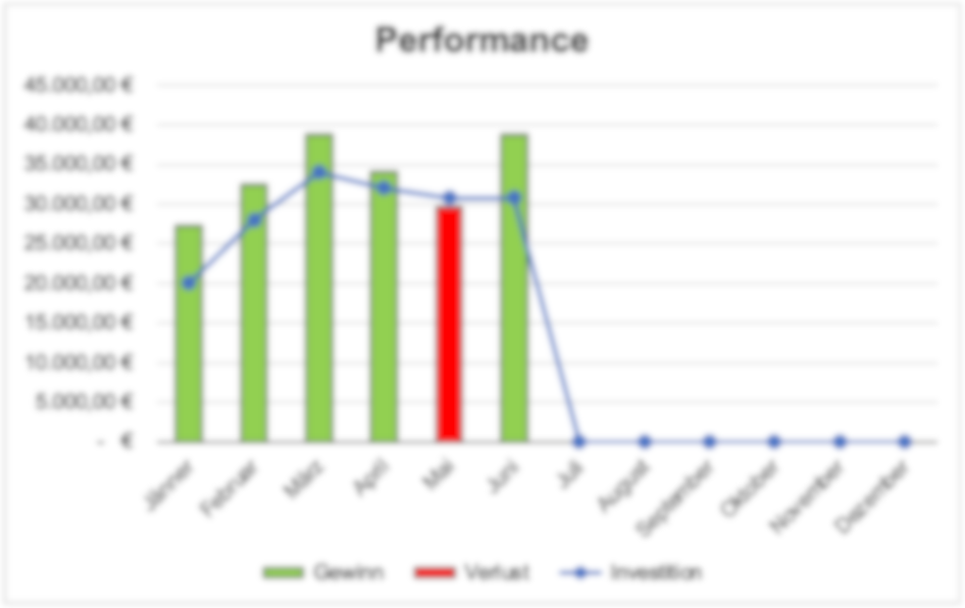
Performance
 | Gewinn | Verlust | Investition
Jänner | €- | €- | €-
Februar | €- | €- | €-
März | €- | €- | €-
April | €- | €- | €-
Mai | €- | €- | €-
Juni | €- | €- | €-
Juli | €- | €- | €-
August | €- | €- | €-
September | €- | €- | €-
Oktober | €- | €- | €-
November | €- | €- | €-
Dezember | €- | €- | €-

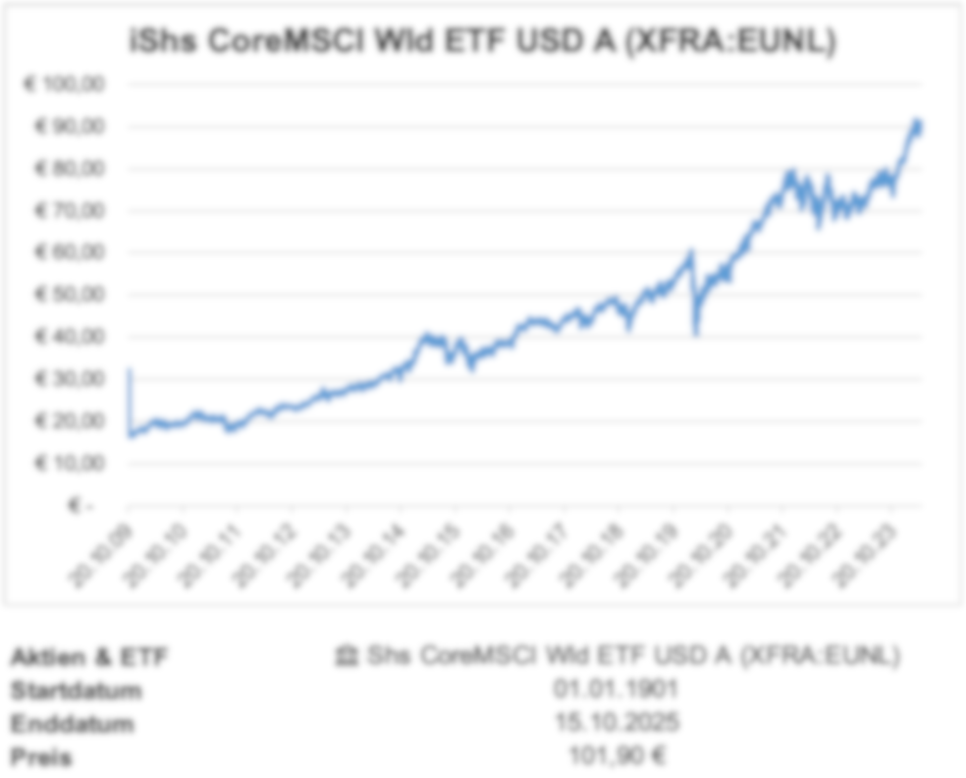
🔒 |  |  |  |  | 🔒 |  |  |  |  | 🔒
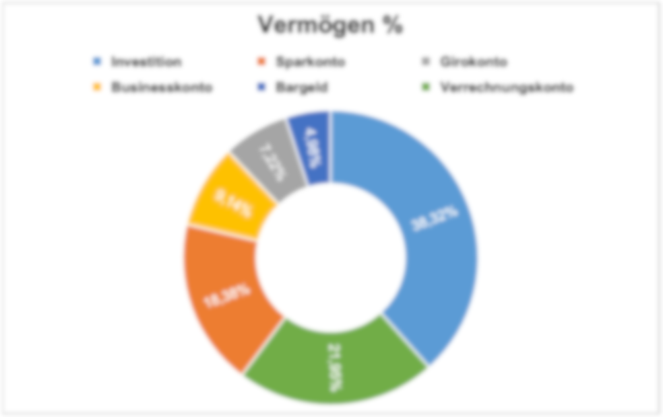
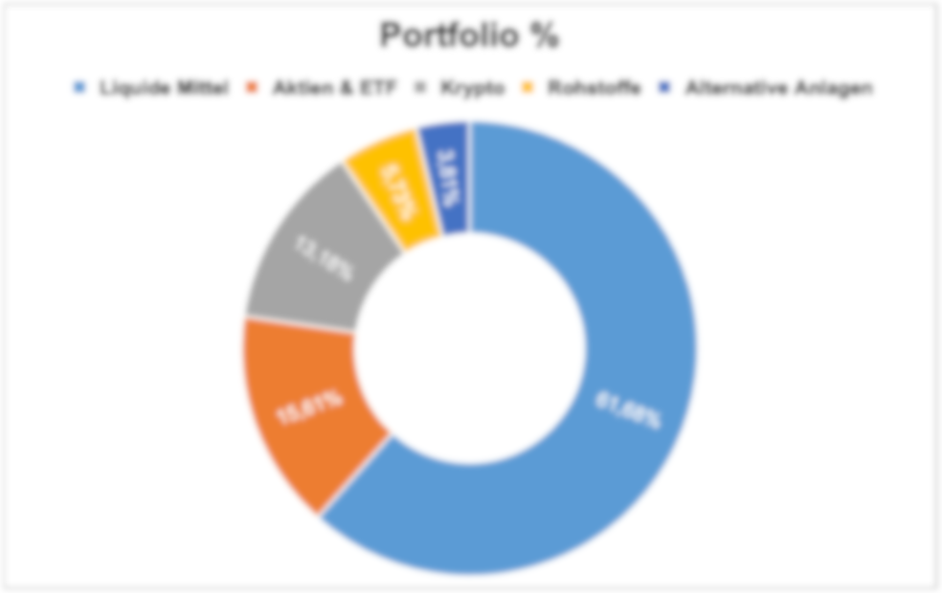
Jahresrendite Vergleich

 |  |  |  |  |  |  |  |  |  |  | Aktien & ETF | Jahresrendite Vergleich
 |  |  |  |  |  |  |  |  |  |  | Startdatum | 367
 |  |  |  |  |  |  |  |  |  |  | Enddatum | 45658
 |  |  |  |  |  |  |  |  |  |  | Preis | 0

